出让公告
 | 出让公告信息

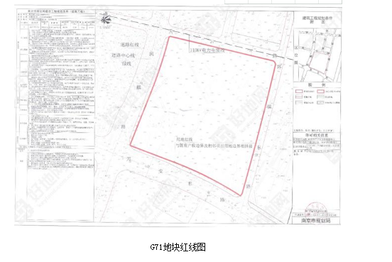
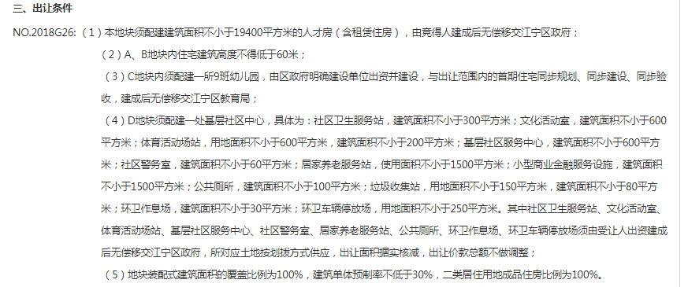

 |  | G26
 |  | 代建面积 | 27170
 |  | 单价 | 2000
 |  |  | 54340000
 |  | 土地总价 | 5560000000
 |  |  | 1%

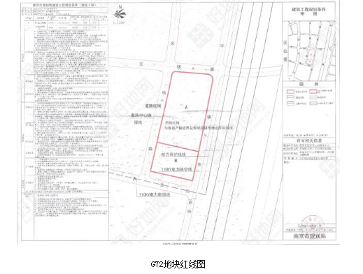
 |  |  |  | 17880

 |  |  | G72
 |  |  | 代建面积 | 5730
 |  |  | 单价 | 2000
 |  |  |  | 11460000
 |  |  | 土地总价 | 1060000000
 |  |  |  | 1%

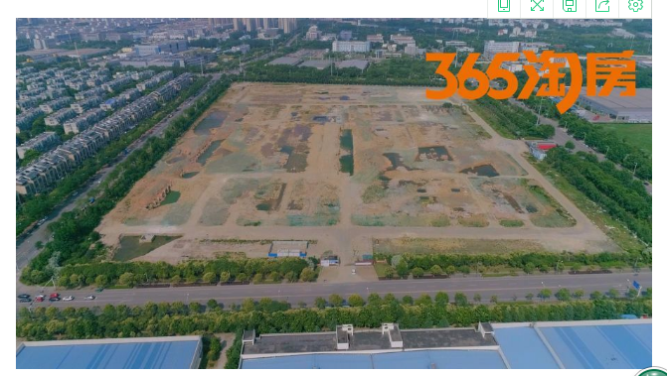

2018G26

位置图
